Meth
1.4. | Medida de Auditorías energéticas en el sector público

 | Medida que propone implementar acciones que contribuyan a reducir el consumo de energía sin que estas acciones afecten la calidad de los servicios prestados y recibidos en las entidades del sector público cuya facturación mensual por consumo de energía eléctrica sea mayor de cuatro (4) unidades impositivas tributarias (UIT), reduciendo así las emisiones de GEI debido a la reducción del consumo energético. Asimismo, prevé que en un futuro las auditorías energéticas puedan desarrollarse para el sector privado, bajo el mecanismo de un fondo de eficiencia energética.

 | Metodología (eléctricos)

ER_{y} = ER_{Aud}/(1-TD_{y}) * 1/1000 * EF_{y}
ER_{y} = ER_{Aud-EEEyL}/(1-TD_{y}) * 1/1000 * EF_{y}

 | Dónde: |  | Dónde:
 | ERy | Reducción de emisiones en el año y (tCO2/año) | ERy | Reducción de emisiones en el año y (tCO2/año)
 | ERAud | Electricidad reducida debido a implementación de auditoría en el año y (kWh/año) | ERAud-EEEyL | Electricidad reducida debido a implementación de medida de equipos etiquetados y lámparas en auditoría en el año y (kWh/año)
 | TDy | Promedio anual de pérdidas técnicas en la red | TDy | Promedio anual de pérdidas técnicas en la red
 | 1/1000 | Factor de conversión de kWh a MWh | 1/1000 | Factor de conversión de kWh a MWh
 | EFy | Factor de emisión de la fuente de energía (tCO2/MWh) | EFy | Factor de emisión de la fuente de energía (tCO2/MWh)

 | Metodología (combustibles)

 | ERy = [FCb,y ∙ NCVb,fuel ∙ (EFb,fuel,CO2 + EFb,fuel,CH4 ∙ PCGCH4 + EFb,fuel,N2O ∙ PCGN2O)] - [FCp,y ∙ NCVp,fuel ∙ (EFp,fuel,CO2 + EFp,fuel,CH4 ∙ PCGCH4 + EFp,fuel,N2O ∙ PCGN2O)]

 | Donde:
 | ERy | Emisiones reducidas durante el año "y" en tCO2e
 | FCb,y | Cantidad de combustible consumido en la Línea de Base b durante un año "y"
 | NCVb,fuel | Valor Calorífico Neto del combustible
 | EFb,fuel,CO2 | Factor de emisión de CO2 del combustible de línea base
 | EFb,fuel,CH4 | Factor de emisión de CH4 del combustible de línea base
 | EFb,fuel,N2O | Factor de emisión de N2O del combustible de línea base
 | FCp,y | Cantidad de combustible consumido en proyecto durante un año "y" (t)
 | NCVp,fuel | Valor Calorífico Neto del combustible
 | EFp,fuel,CO2 | Factor de emisión de CO2 del combustible de proyecto
 | EFp,fuel,CH4 | Factor de emisión de CH4 del combustible de proyecto
 | EFp,fuel,N2O | Factor de emisión de N2O del combustible de proyecto
 | PCGCH4 | Potencial de Calentamiento Global del metano
 | PCGN2O | Potencial de Calentamiento Global del óxido nitroso

Eléctrica y Térmica
Ahorro de energía KWh/año
Puntaje | Eléctrica | Térmica
 | 10 | 40
GEI reducido (tCO2) | 39.992

 |  |  |  |  |  |  | BAU
 |  | Empresa | Sede | Tipo de Institución | Sector | Sub Sector | Recurso energético | Consumo total en un año del energético | Unidades | Indicador energético de la entidad o empresa según actividad (valor numérico) | Indicador energético de la entidad o empresa según actividad (unidad)
Para incluir en el question mark |  | Colocar la razón social de la empresa | Ingresar la Sede de la empresa donde se realizó la implementación de mejora | Seleccionar el tipo de institución a la que pertenece | Seleccionar el sector al que pertenece | Seleccionar el subsector al que pertenece | Fuente de energía utilizada para el desarrollo de actividades de la entidad o empresa | Total del consumo del recurso energético para el desarrollo de actividades de la entidad o empresa | Unidad de medición del energético. | valor de la Unidad de actividad o producción que abarca | Unidad que depende de la actividad que desarrolla la empresa o entidad (producción de cemento, empleados, toneladas, metros cuadrados, etc) |  | Consumo energético MJ
+ agregar fila
 |  | Supermercados Peruanos | San Isidro | Empresa_Privada | Sector_Servicios | Edificios centros comerciales, centros de esparcimiento | Electricidad | 1,651,154 | kWh/año | 27.44 | kwh/m2 |  | 5,944,154.40
 |  | Supermercados Peruanos | San Isidro | Empresa_Privada | Sector_Servicios | Edificios centros comerciales, centros de esparcimiento | Gas natural | 3,000 | m3/año | 27.44 | kwh/m2 |  | 10,800.00

 | Año | Acción de ahorro de energía eléctrica o térmica realizada por la entidad o empresa |  | Situación de línea base - BaU |  |  |  |  |  | Data aplicando la acción de mejora para ahorro de energía |  |  |  |  |  |  | Resultado de las acciones de mejora implementadas para obtención de ahorro de energía
 |  |  | Descripción BaU | Cantidad | Recurso energético | Consumo anual del energético | Unidades | Consumo energético total por acción (MJ) | Emisiones de GEI (tCO2eq) | Cantidad | Descripción mejora | Recurso energético | Consumo anual de energía con la mejora | Unidades | Equivalente energético (MJ) | Emisiones de GEI (tCO2eq) | Energía total reducida (MJ) | GEI reducido (tCO2eq) | Fecha de implementación | Auditorías energéticas | Fecha de verificación | Ahorro de energía eléctrica | Reducción de emisiones relacionado a energía eléctrica | Ahorro de energía térmica | Reducción de emisiones relacionado a energía térmica | Cambio de Matriz | Reducción de emisiones relacionado a cambio de matriz | *Solo es para el consultor
Para incluir en el question mark | Año de registro de la línea base | Acción realizada por la empresa o entidad con el fin de ahorrar energía | Descripción técnica del/los equipo(s) o identificación como parte de kas oportunidades de mejora dentro de la entidad o empresa | Cantidad de equipos identificados en la entidado empresa cambio o mejora. En caso de mejora de un proceso es específico, colocar 1. | Fuente de energía utilizada para el funcionamiento del/los equipo(s) y/o desarrollo del proceso de la entidad o empresa | Total del consumo del recurso energético para el funcionamiento del/los equipo(s) o de un proceso específico relacionado con la acción de mejora | Unidad de medición del energético. | Energía total consumida del/los equipo(s) o de un proceso específico relacionado con la acción de mejora, en Megajoules. | Total de emisiones de Gases de Efecto Invernadero generadas del/los equipo(s) o de un proceso específico relacionado con la acción de mejora, en toneladas de dióxido de carbono equivalente . | Cantidad de equipos mejorados o cambiados dentro de la acción de mejora registrada. En caso de mejora de proceso, colocar 1. | Descripción técnica de la acción implementada, con el fin de ahorrar energía. | Fuente de energía utilizada enel funcionamiento del/los equipo(s) y/o desarrollo del proceso con la implentación de la acción de mejora. | Consumo energético durante un año para el funcionamiento del/los equipo(s) y/o desarrollo del proceso con la implentación de la acción de mejora. | Unidad de medición del energético | Energía total consumida por el/los equipo(s) o proceso en Megajoules, con la implementación de la mejora. | Total de emisiones de gases de efecto invernadero (GEI) en toneladas de dióxido de carbono equivalentes generadas por el funcionamiento del/los equipo(s) o desarrollo del proceso. | Reduccion de energía total en Megajoules, atribuida a la implementación de la(s) mejora(s). | Reduccion de emisiones de gases de efecto invernadero (GEI) en toneladas de dióxido de carbono equivalentes, atribuida a la implementación de la(s) mejora(s). | fecha de implementacion de las acciones de mejora para ahorro de energía | Marcar SÍ si la acción ha sido verificada por un auditor para medir su impacto, mediante una auditoría energética. | Fecha de medición de ahorro de energía atribuida a la implementación de la(s) mejora(s) | Si antes y despues de la implementación de mejora es energía eléctrica | Si antes y despues de la implementación de mejora es energía eléctrica | Si antes y despues de la implementación de mejora utilizan combustible | Si antes y despues de la implementación de mejora utilizan combustible | Si Antes de la implementación era combustible y despues eléctricidad o viceversa | Si Antes de la implementación era combustible y despues eléctricidad o viceversa
 | 2019 | Cambio de lámparas | Tubo fluorescente T5 54W en Sala de ventas de Plaza Vea | 826 | Diesel DB5 | 547,023.46 | kWh/año | 1,969,284 | 252.60 | 826.00 | Cambio de luminarias: Tubo fluorescente T5 54W a LED 26W | GLP | 263,381.66 | kWh/año | 948,173.99 | 121.62 | 1,021,110.45 | 130.98 | 2020-07-10 | Sí | 2020-12-10 | 0.00 | 0.00 | 0.00 | 0.00 | 0.00 | 0.00
 | 2019 | Cambio de lámparas | Tubo fluorescente T5 28W en Sotano de Plaza Vea | 97 | Electricidad | 29,740.20 | kWh/año | 107,065 | 13.73 | 97.00 | Cambio de luminarias: Tubo fluorescente T5 28W a LED 14W | Electricidad | 15,401.18 | kWh/año | 55,444.23 | 7.11 | 51,620.49 | 6.62 | 2020-07-10 | Sí | 2020-12-10 | 51,620.49 | 6.62 | 0.00 | 0.00 | 0.00 | 0.00
 | 2019 | Cambio de lámparas | Tubo fluorescente T5 28W en área de trastienda de Plaza Vea | 44 | Electricidad | 13,490.40 | kWh/año | 48,565 | 6.23 | 44.00 | Cambio de luminarias: Tubo fluorescente T5 28W a LED 14W | Electricidad | 6,986.10 | kWh/año | 25,149.96 | 3.23 | 23,415.48 | 3.00 | 2020-07-10 | Sí | 2020-12-10 | 23,415.48 | 3.00 | 0.00 | 0.00 | 0.00 | 0.00
 | 2019 | Cambio de lámparas | Tubo fluorescente T5 54W en área de personal de Plaza Vea | 18 | Electricidad | 10,643.40 | kWh/año | 38,316 | 4.91 | 18.00 | Cambio de luminarias: Tubo fluorescente T5 54W a LED 26W | Electricidad | 5,124.60 | kWh/año | 18,448.56 | 2.37 | 19,867.68 | 2.55 | 2020-07-10 | Sí | 2020-12-10 | 19,867.68 | 2.55 | 0.00 | 0.00 | 0.00 | 0.00
 | 2019 | Optimización de equipos | Optimización y reducción de pérdidas en la cámara de congelamiento | 1 | Electricidad | 23,443.12 | kWh/año | 84,395 | 10.83 | 1.00 | Optimización y reducción de pérdidas en la cámara de congelamiento | Electricidad | 22,857.04 | kWh/año | 82,285.35 | 10.55 | 2,109.88 | 0.27 | 2020-07-10 | Sí | 2020-12-10 | 2,109.88 | 0.27 | 0.00 | 0.00 | 0.00 | 0.00
 | 2019 | Cambio de lámparas | Optimización y reduccion de pérdidas en la cámara de refrigereacion (3 cámaras) | 3 | Electricidad | 209,204.88 | kWh/año | 753,138 | 96.60 | 3.00 | Optimización y reduccion de pérdidas en la cámara de refrigereacion (3 cámaras) | Electricidad | 203,974.76 | kWh/año | 734,309.13 | 94.19 | 18,828.44 | 2.42 | 2020-07-10 | Sí | 2020-12-10 | 18,828.44 | 2.42 | 0.00 | 0.00 | 0.00 | 0.00
 | 2019 | Cambio de lámparas | Optimización y reduccion de pérdidas en las UMA´s | 3 | Electricidad | 272,132.87 | kWh/año | 979,678 | 125.66 | 3.00 | Optimización y reduccion de pérdidas en las UMA´s | Electricidad | 217,706.29 | kWh/año | 783,742.66 | 100.53 | 195,935.67 | 25.13 | 2020-07-10 | Sí | 2020-12-10 | 195,935.67 | 25.13 | 0.00 | 0.00 | 0.00 | 0.00
 |  |  |  |  |  |  |  | - | -
 |  |  |  |  |  |  |  | - | -

 |  |  |  |  |  |  |  |  |  |  |  |  |  |  |  |  |  | Tipo de energía | MJ
 |  |  |  |  |  |  |  |  |  |  |  |  |  |  |  |  |  | Energía eléctrica | 311,777.64 | 5%
 |  |  |  |  |  |  |  |  |  |  |  |  |  |  |  |  |  | Energía térmica | 0.00 | 0%
 |  |  |  |  |  |  |  |  |  |  |  |  |  |  |  |  |  | Cambio de fuente energética | 0.00 | #DIV/0!

 |  | Se debe poder cuantificar las emisiones de GEI reducidas por equipos con etiquetado de EE y además las lámparas en los sectores público y comercial.

Indicadores Energéticos
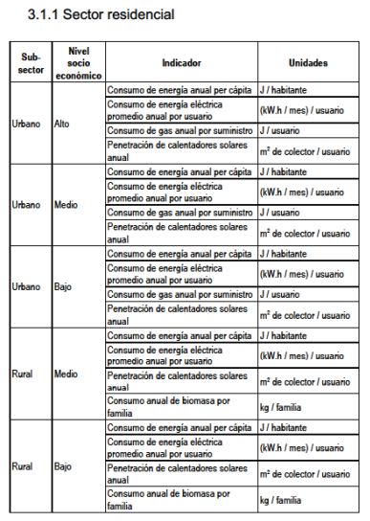
INDICADORES ENERGÉTICOS PARA ENTIDADES PRIVADAS
SECTOR | INDICADOR DE DESEMPEÑO ENERGETICO | UNIDADES |  | Empresa_Privada | Entidad_Pública
INDUSTRIA DE ELABORACIÓN DE HARINA DE PESCADO | Consumo específico de combustible | Galón de Petróleo/Tonelada de harina producida |  | Sector_Residencial | Salud
INDUSTRIA DE ELABORACIÓN DE HARINA DE PESCADO | Consumo especifico de energía eléctrica | kWh de Energía activa/Tonelada de harina producida |  | Sector_Productivo | Educación
INDUSTRIA DE ELABORACIÓN DE HARINA DE PESCADO | Costo especifico de consumo de combustible | S/ por consumo de combustible/Tonelada de harina producida |  | Sector_Servicios | Seguridad
INDUSTRIA DE ELABORACIÓN DE HARINA DE PESCADO | Costo especifico por facturación de energía eléctrica | S/ por facturación de energía eléctrica /Tonelada de harina producida |  | Sector_Transporte | Administrativo
INDUSTRIA DE ELABORACIÓN DE HARINA DE PESCADO | Emisión especifica de CO2 por consumo de combustible | Ton. CO2 emitido por consumo de combustible /Tonelada de harina producida |  | Otros | Otros
INDUSTRIA DE ELABORACIÓN DE HARINA DE PESCADO | Emisión especifica de CO2 por consumo de energía eléctrica | Ton. CO2 emitido por consumo de energía eléctrica /Tonelada de harina producida
INDUSTRIA TEXTIL | Consumo específico de combustible | Galón de GLP/Tonelada de material elaborado |  | Sector Privado
INDUSTRIA TEXTIL | Consumo especifico de energía eléctrica | kWh de Energía activa/Tonelada de material elaborado |  | Sector_Residencial | Sector_Productivo | Sector_Servicios | Sector_Transporte | Otros
INDUSTRIA TEXTIL | Costo especifico de consumo de combustible | S/ por consumo de combustible/Tonelada de material elaborado |  | Urbano - Alto | Agropecuario - Agrícola | Hoteles y Hostales | Transporte de pasajeros - Carros
INDUSTRIA TEXTIL | Costo especifico por facturación de energía eléctrica | S/ por facturación de energía eléctrica /Tonelada de material elaborado |  | Urbano - Medio | Agropecuario - Pecuario | Restaurantes | Transporte de pasajeros - Ómnibus
INDUSTRIA TEXTIL | Emisión especifica de CO2 por consumo de combustible | Ton. CO2 emitido por consumo de combustible /Tonelada de material elaborado | #N/A | Urbano - Bajo | Pesqueria | Edificios centros comerciales, centros de esparcimiento | Transporte de pasajeros - Station Wagon
INDUSTRIA TEXTIL | Emisión especifica de CO2 por consumo de energía eléctrica | Ton. CO2 emitido por consumo de energía eléctrica /Tonelada de material elaborado | #N/A | Rural - Medio | Mineria Metálica y No Metálica | Centros de Salud | Transporte de pasajeros - Taxis y Mototaxis
INDUSTRIA TEXTIL | Consumo específico de combustible en maquinaria pesada | Galón de DB5/Tonelada de mineral concentrado | #N/A | Rural - Bajo | Hidrocarburos | Educación Privada | Transporte de pasajeros - Aéreo
INDUSTRIA MINERA | Consumo especifico de energía eléctrica en planta | kWh de Energía activa/Tonelada de mineral concentrado | #N/A |  | Manufactura - Procesadores de recursos primarios |  | Transporte de pasajeros - Acuático
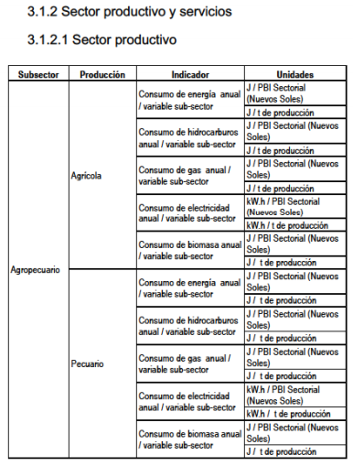
INDUSTRIA MINERA | Costo especifico de consumo de combustible en maquinaria pesada | S/ por consumo de DB5/Tonelada de mineral concentrado |  |  | Manufactura no primaria |  | Transporte de carga - Camionetas
INDUSTRIA MINERA | Costo especifico por facturación de energía eléctrica en planta | S/ por facturación de energía eléctrica /Tonelada de mineral concentrado |  |  | Construcción |  | Transporte de carga - Camiones
INDUSTRIA MINERA | Emisión especifica de CO2 por consumo de combustible en maquinaria pesada | Ton. CO2 emitido por consumo de combustible DB5 /Tonelada de mineral concentrado |  |  |  |  | Transporte de carga - Ferrocarril
INDUSTRIA MINERA | Emisión especifica de CO2 por consumo de energía eléctrica en planta | Ton. CO2 emitido por consumo de energía eléctrica /Tonelada de mineral concentrado |  |  |  |  | Transporte de carga - Acuático
INDUSTRIA METAL MECÁNICA | Consumo específico de aire comprimido | m3 /Tonelada de metal procesado |  |  |  |  | Transporte de carga - Aéreo
INDUSTRIA METAL MECÁNICA | Consumo especifico de energía eléctrica | kWh de Energía activa/Tonelada de metal procesado
INDUSTRIA METAL MECÁNICA | Costo especifico de producción de aire comprimido | S/ por consumo de aire comprimido/Tonelada de metal procesado
INDUSTRIA METAL MECÁNICA | Costo especifico por facturación de energía eléctrica | S/ por facturación de energía eléctrica /Tonelada de metal procesado |  | Sector_Residencial | Urbano - Alto | Consumo de energía anual per cápita | Consumo de energía eléctrica promedio anual por usuario | Consumo de gas anual por suministro | Penetración de calentadores solares anual |  | Sector_Residencial | Urbano - Alto | J/habitante | (k.W.h/mes) /usuario | J/usuario | m2 de colector / usuario
INDUSTRIA METAL MECÁNICA | Emisión especifica de CO2 por consumo de aire comprimido | Ton. CO2 emitido por consumo de aire comprimido /Tonelada de metal procesado |  | Sector_Residencial | Urbano - Medio | Consumo de energía anual per cápita | Consumo de energía eléctrica promedio anual por usuario | Consumo de gas anual por suministro | Penetración de calentadores solares anual |  |  | Urbano - Medio | J/habitante | (k.W.h/mes) /usuario | J/usuario | m2 de colector / usuario
INDUSTRIA METAL MECÁNICA | Emisión especifica de CO2 por consumo de energía eléctrica | Ton. CO2 emitido por consumo de energía eléctrica /Tonelada de metal procesado |  | Sector_Residencial | Urbano - Bajo | Consumo de energía anual per cápita | Consumo de energía eléctrica promedio anual por usuario | Consumo de gas anual por suministro | Penetración de calentadores solares anual |  |  | Urbano - Bajo | J/habitante | (k.W.h/mes) /usuario | J/usuario | m2 de colector / usuario
INDUSTRIA AGROINDUSTRIAL | Consumo específico de combustible | Galón de GLP/Tonelada de producto elaborado |  | Sector_Residencial | Rural - Medio | Consumo de energía anual per cápita | Consumo de energía eléctrica promedio anual por usuario | Penetración de calentadores solares anual | Consumo anual de biomasa por familia |  |  | Rural - Medio | J/habitante | (k.W.h/mes) /usuario | m2 de colector / usuario | kg/familia
INDUSTRIA AGROINDUSTRIAL | Consumo especifico de energía eléctrica | kWh de Energía activa/Tonelada de producto elaborado |  | Sector_Residencial | Rural - Bajo | Consumo de energía anual per cápita | Consumo de energía eléctrica promedio anual por usuario | Penetración de calentadores solares anual | Consumo anual de biomasa por familia |  |  | Rural - Bajo | J/habitante | (k.W.h/mes) /usuario | m2 de colector / usuario | kg/familia
INDUSTRIA AGROINDUSTRIAL | Costo especifico de consumo de combustible | S/ por consumo de combustible/Tonelada de producto elaborado |  | Sector_Productivo | Agropecuario - Agrícola | Consumo de energía anual / variable sub- sector | Consumo de hidrocarburos anual/ variable sub- sector | Consumo de gas anual / variable sub- sector | Consumo de electricidad anual / variable sub- sector | Consumo de biomasa anual / variable sub- sector
INDUSTRIA AGROINDUSTRIAL | Costo especifico por facturación de energía eléctrica | S/ por facturación de energía eléctrica /Tonelada de producto elaborado |  | Sector_Productivo | Agropecuario - Pecuario | Consumo de energía anual / variable sub- sector | Consumo de hidrocarburos anual/ variable sub- sector | Consumo de gas anual / variable sub- sector | Consumo de electricidad anual / variable sub- sector | Consumo de biomasa anual / variable sub- sector | Sector_Productivo | Agropecuario - Agrícola | J/PBI Sectorial (Soles) | J/PBI Sectorial (Soles) | J/PBI Sectorial (Soles) | k.W.h/PBI Sectorial (Soles) | J/PBI Sectorial (Soles)
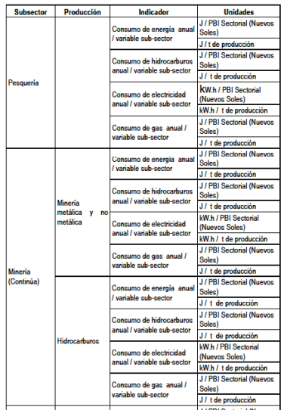
INDUSTRIA AGROINDUSTRIAL | Emisión especifica de CO2 por consumo de combustible | Ton. CO2 emitido por consumo de combustible /Tonelada de producto elaborado |  | Sector_Productivo | Pesqueria | Consumo de energía anual / variable sub- sector | Consumo de hidrocarburos anual/ variable sub- sector | Consumo de electricidad anual / variable sub- sector | Consumo de gas anual / variable sub- sector |  |  |  | J/ t de producción | J/ t de producción | J/ t de producción | kW.h/ t de producción | J/ t de producción
INDUSTRIA AGROINDUSTRIAL | Emisión especifica de CO2 por consumo de energía eléctrica | Ton. CO2 emitido por consumo de energía eléctrica /Tonelada de producto elaborado |  | Sector_Productivo | Mineria Metálica y No Metálica | Consumo de energía anual / variable sub- sector | Consumo de hidrocarburos anual/ variable sub- sector | Consumo de electricidad anual / variable sub- sector | Consumo de gas anual / variable sub- sector |  |  | Agropecuario - Pecuario | J/PBI Sectorial (Soles) | J/PBI Sectorial (Soles) | J/PBI Sectorial (Soles) | k.W.h/PBI Sectorial (Soles) | J/PBI Sectorial (Soles)
INDUSTRIA CERVECERA | Consumo específico de combustible para elaboración de cerveza | Galón de BD5/ Hl de cerveza elaborada |  | Sector_Productivo | Hidrocarburos | Consumo de energía anual / variable sub- sector | Consumo de hidrocarburos anual/ variable sub- sector | Consumo de electricidad anual / variable sub- sector | Consumo de gas anual / variable sub- sector |  |  |  | J/ t de producción | J/ t de producción | J/ t de producción | kW.h/ t de producción | J/ t de producción
INDUSTRIA CERVECERA | Consumo especifico de energía eléctrica en planta de cerveza | kWh de Energía activa/ Hl de cerveza elaborada |  | Sector_Productivo | Manufactura - Procesadores de recursos primarios | Consumo de energía anual / variable sub- sector | Consumo de hidrocarburos anual/ variable sub- sector | Consumo de electricidad anual / variable sub- sector | Consumo de gas anual / variable sub- sector |  |  | Pesqueria | J/PBI Sectorial (Soles) | J/PBI Sectorial (Soles) | k.W.h/PBI Sectorial (Soles) | J/PBI Sectorial (Soles)
INDUSTRIA CERVECERA | Costo especifico de consumo de combustible para elaboración de cerveza | S/ por consumo de BD5/ Hl de cerveza elaborada |  | Sector_Productivo | Manufactura no primaria | Consumo de energía anual / variable sub- sector | Consumo de hidrocarburos anual/ variable sub- sector | Consumo de electricidad anual / variable sub- sector | Consumo de gas anual / variable sub- sector |  |  |  | J/ t de producción | J/ t de producción | kW.h/ t de producción | J/ t de producción
INDUSTRIA CERVECERA | Costo especifico por facturación de energía eléctrica en planta de cerveza | S/ por facturación de energía eléctrica / Hl de cerveza elaborada |  | Sector_Productivo | Construcción | Consumo de energía anual / variable sub- sector | Consumo de hidrocarburos anual/ variable sub- sector | Consumo de electricidad anual / variable sub- sector |  |  |  | Mineria Metálica y No Metálica | J/PBI Sectorial (Soles) | J/PBI Sectorial (Soles) | k.W.h/PBI Sectorial (Soles) | J/PBI Sectorial (Soles)
INDUSTRIA CERVECERA | Emisión especifica de CO2 por consumo de combustible para elaboración de cerveza | Ton. CO2 emitido por consumo de combustible DB5 / Hl de cerveza elaborada |  | Sector_Servicios | Hoteles y Hostales | Consumo de energía anual / variable sub- sector | Consumo de hidrocarburos anual/ variable sub- sector | Consumo de electricidad anual / variable sub- sector | Consumo de gas anual / variable sub- sector | Penetración anual de calentadores solares |  |  | J/ t de producción | J/ t de producción | kW.h/ t de producción | J/ t de producción
INDUSTRIA CERVECERA | Emisión especifica de CO2 por consumo de energía eléctrica en planta de cerveza | Ton. CO2 emitido por consumo de energía eléctrica / Hl de cerveza elaborada |  | Sector_Servicios | Restaurantes | Consumo de energía anual / variable sub- sector | Consumo de hidrocarburos anual/ variable sub- sector | Consumo de electricidad anual / variable sub- sector | Consumo de gas anual / variable sub- sector | Penetración anual de calentadores solares |  | Hidrocarburos | J/PBI Sectorial (Soles) | J/PBI Sectorial (Soles) | k.W.h/PBI Sectorial (Soles) | J/PBI Sectorial (Soles)
SECTOR HOTELERO | Consumo especifico de energía eléctrica | kWh de Energía activa/ N° de personas hospedadas * día |  | Sector_Servicios | Edificios centros comerciales, centros de esparcimiento | Consumo de energía anual / variable sub- sector | Consumo de hidrocarburos anual/ variable sub- sector | Consumo de electricidad anual / variable sub- sector | Consumo de gas anual / variable sub- sector |  |  |  | J/ t de producción | J/ t de producción | kW.h/ t de producción | J/ t de producción
SECTOR HOTELERO | Costo especifico por facturación de energía eléctrica | S/ por facturación de energía eléctrica / N° de personas hospedadas * día |  | Sector_Servicios | Centros de Salud | Consumo de energía anual / variable sub- sector | Consumo de hidrocarburos anual/ variable sub- sector | Consumo de electricidad anual / variable sub- sector | Consumo de gas anual / variable sub- sector | Penetración anual de calentadores solares |  | Manufactura - Procesadores de recursos primarios | J/PBI Sectorial (Soles) | J/PBI Sectorial (Soles) | k.W.h/PBI Sectorial (Soles) | J/PBI Sectorial (Soles)
SECTOR HOTELERO | Emisión especifica de CO2 por consumo de energía eléctrica | Ton. CO2 emitido por consumo de energía eléctrica / N° de personas hospedadas * día |  | Sector_Servicios | Educación Privada | Consumo de energía anual / variable sub- sector | Consumo de hidrocarburos anual/ variable sub- sector | Consumo de electricidad anual / variable sub- sector | Consumo de gas anual / variable sub- sector | Penetración anual de calentadores solares |  |  | J/ t de producción | J/ t de producción | kW.h/ t de producción | J/ t de producción
SECTOR VENTAS SUPERMERCADO | Consumo especifico de energía eléctrica | kWh de Energía activa/ Volumen de ventas |  | Sector_Transporte | Transporte de pasajeros - Carros | Rendimiento promedio anual | Penetración anual del gas natural |  |  |  |  | Manufactura no primaria | J/PBI Sectorial (Soles) | J/PBI Sectorial (Soles) | k.W.h/PBI Sectorial (Soles) | J/PBI Sectorial (Soles)
SECTOR VENTAS SUPERMERCADO | Costo especifico por facturación de energía eléctrica | S/ por facturación de energía eléctrica / Volumen de ventas |  | Sector_Transporte | Transporte de pasajeros - Ómnibus | Rendimiento promedio anual | Penetración anual del gas natural |  |  |  |  |  | J/ t de producción | J/ t de producción | kW.h/ t de producción | J/ t de producción
SECTOR VENTAS SUPERMERCADO | Emisión especifica de CO2 por consumo de energía eléctrica | Ton. CO2 emitido por consumo de energía eléctrica / Volumen de ventas |  | Sector_Transporte | Transporte de pasajeros - Station Wagon | Rendimiento promedio anual | Penetración anual del gas natural |  |  |  |  | Construcción | J/PBI Sectorial (Soles) | J/PBI Sectorial (Soles) | k.W.h/PBI Sectorial (Soles)
INDUSTRIA DE CONFECCION DE MUEBLES | Consumo especifico de energía eléctrica | kWh de Energía activa/ pie3 de madera procesada |  | Sector_Transporte | Transporte de pasajeros - Taxis y Mototaxis | Rendimiento promedio anual | Penetración anual del gas natural
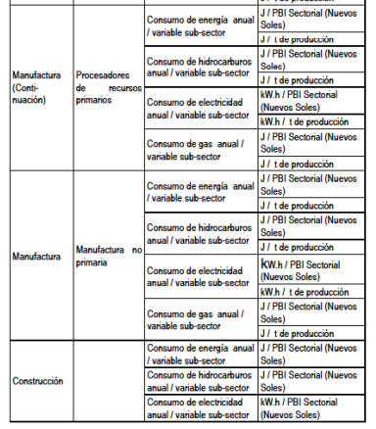
INDUSTRIA DE CONFECCION DE MUEBLES | Costo especifico por facturación de energía eléctrica | S/ por facturación de energía eléctrica / pie3 de madera procesada |  | Sector_Transporte | Transporte de pasajeros - Aéreo | Rendimiento promedio anual |  |  |  |  | Sector_Servicios | Hoteles y Hostales | J/ cama | J/ cama | Kw.h/ cama | J/ cama | m2 de colector/ entidad
INDUSTRIA DE CONFECCION DE MUEBLES | Emisión especifica de CO2 por consumo de energía eléctrica | Ton. CO2 emitido por consumo de energía eléctrica / pie3 de madera procesada |  | Sector_Transporte | Transporte de pasajeros - Acuático | Rendimiento promedio anual |  |  |  |  |  |  | J/cliente | J/cliente | Kw.h/cliente | J/cliente
INDUSTRIA DE BEBIDAS Y NECTARES | Consumo específico de combustible | Galón de GLP/Litros de néctares producido |  | Sector_Transporte | Transporte de carga - Camionetas | Rendimiento promedio anual | Penetración anual del gas natural |  |  |  |  |  | J/m2 | J/m2 | Kw.h/m2 | J/m2
INDUSTRIA DE BEBIDAS Y NECTARES | Consumo especifico de energía eléctrica | kWh de Energía activa/ Litros de néctares producido |  | Sector_Transporte | Transporte de carga - Camiones | Rendimiento promedio anual |  |  |  |  |  | Restaurantes | J/mesa | J/mesa | Kw.h/ cama | J/mesa | m2 de colector/entidad
INDUSTRIA DE BEBIDAS Y NECTARES | Costo especifico de consumo de combustible | S/ por consumo de combustible/ Litros de néctares producido |  | Sector_Transporte | Transporte de carga - Ferrocarril | Rendimiento promedio anual | Penetración anual del gas natural |  |  |  |  |  | J/cliente | J/cliente | Kw.h/cliente | J/cliente
INDUSTRIA DE BEBIDAS Y NECTARES | Costo especifico por facturación de energía eléctrica | S/ por facturación de energía eléctrica / Litros de néctares producido |  | Sector_Transporte | Transporte de carga - Acuático | Rendimiento promedio anual |  |  |  |  |  |  | J/m2 | J/m2 | Kw.h/m2 | J/m2
INDUSTRIA DE BEBIDAS Y NECTARES | Emisión especifica de CO2 por consumo de combustible | Ton. CO2 emitido por consumo de combustible / Litros de néctares producido |  | Sector_Transporte | Transporte de carga - Aéreo | Rendimiento promedio anual |  |  |  |  |  | Edificios centros comerciales, centros de esparcimiento | J/m2 | J/m2 | Kw.h/m2 | J/m2
INDUSTRIA DE BEBIDAS Y NECTARES | Emisión especifica de CO2 por consumo de energía eléctrica | Ton. CO2 emitido por consumo de energía eléctrica / Litros de néctares producido |  |  |  |  |  |  |  |  |  | Centros de Salud | J/ cama | J/ cama | Kw.h/ cama | J/ cama | m2 de colector/ entidad
INDUSTRIA DE ELABORACION DE HIELO EN BLOQUE | Consumo especifico de energía eléctrica | kWh de Energía activa/ Toneladas de hielo en bloque producido |  |  |  |  |  |  |  |  |  |  | J/paciente | J/paciente | Kw.h/paciente | J/paciente
INDUSTRIA DE ELABORACION DE HIELO EN BLOQUE | Costo especifico por facturación de energía eléctrica | S/ por facturación de energía eléctrica / Toneladas de hielo en bloque producido |  |  |  |  |  |  |  |  |  |  | J/m2 | J/m2 | Kw.h/m2 | J/m2
INDUSTRIA DE ELABORACION DE HIELO EN BLOQUE | Emisión especifica de CO2 por consumo de energía eléctrica | Ton. CO2 emitido por consumo de energía eléctrica / Toneladas de hielo en bloque producido |  |  |  |  |  |  |  |  |  | Educación Privada | J/ alumno | J/ alumno | Kw.h/ alumno | J/ alumno | m2 de colector/ entidad
INDUSTRIA DE CONGELADOS DE PRODUCTOS HIDROBIOLOGICOS | Consumo especifico de energía eléctrica | kWh de Energía activa/ Toneladas de producto congelado |  |  |  |  |  |  |  |  |  |  | J/m2 | J/m2 | Kw.h/m2 | J/m2
INDUSTRIA DE CONGELADOS DE PRODUCTOS HIDROBIOLOGICOS | Costo especifico por facturación de energía eléctrica | S/ por facturación de energía eléctrica / Toneladas de producto congelado
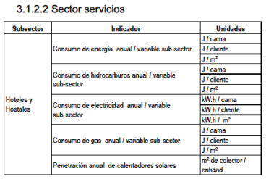
INDUSTRIA DE CONGELADOS DE PRODUCTOS HIDROBIOLOGICOS | Emisión especifica de CO2 por consumo de energía eléctrica | Ton. CO2 emitido por consumo de energía eléctrica / Toneladas de producto congelado
INDUSTRIA DE PELICULAS, TRANSFORMADOS Y RESINAS DE INGENIERÍA (EMPAQUES SINTETICOS) | Consumo especifico de energía eléctrica | kWh de Energía activa/ Volumen de ventas de productos terminados
INDUSTRIA DE PELICULAS, TRANSFORMADOS Y RESINAS DE INGENIERÍA (EMPAQUES SINTETICOS) | Costo especifico por facturación de energía eléctrica | S/ por facturación de energía eléctrica / volumen de ventas por productos terminados
INDUSTRIA DE PELICULAS, TRANSFORMADOS Y RESINAS DE INGENIERÍA (EMPAQUES SINTETICOS) | Emisión especifica de CO2 por consumo de energía eléctrica | Ton. CO2 emitido por consumo de energía eléctrica / volumen de ventas por productos terminados.
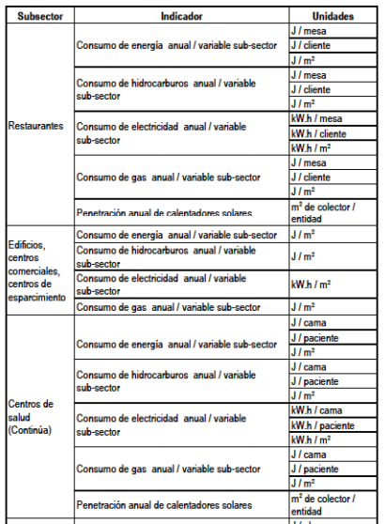
REFINERÍAS | Consumo específico de combustible | Galón de R500/ Barriles de petróleo equivalente producido
REFINERÍAS | Consumo especifico de energía eléctrica | kWh de Energía activa/ Barriles de petróleo equivalente producido
REFINERÍAS | Costo especifico de consumo de combustible | S/ por consumo de combustible/ Barriles de petróleo equivalente producido
REFINERÍAS | Costo especifico por facturación de energía eléctrica | S/ por facturación de energía eléctrica / Barriles de petróleo equivalente producido
REFINERÍAS | Emisión especifica de CO2 por consumo de combustible | Ton. CO2 emitido por consumo de combustible / Barriles de petróleo equivalente producido
REFINERÍAS | Emisión especifica de CO2 por consumo de energía eléctrica | Ton. CO2 emitido por consumo de energía eléctrica / Barriles de petróleo equivalente producido

Indicadores Sector Público
SALUD | Consumo anual de energía /variable subsector | J/m2
 |  | J/cama
 |  | J/paciente
 | Consumo anual de hidrocarburos /variable subsector | J/m2
 |  | J/cama
 |  | J/paciente
 | Consumo anual de electricidad /variable subsector | kWh/m2
 |  | kWh/cama
 |  | kWh/paciente
 | Consumo anual de gas /variable subsector | J/m2
 |  | J/cama
 |  | J/paciente
 | Penetración anual de calentadores solares | m2 de colector/entidad
EDUCACIÓN | Consumo anual de energía /variable subsector | J/m2
 |  | J/alumno
 | Consumo anual de hidrocarburos /variable subsector | J/m2
 |  | J/alumno
 | Consumo anual de electricidad /variable subsector | kWh/m2
 |  | kWh/alumno
 | Consumo anual de gas /variable subsector | J/m2
 |  | J/alumno
 | Penetración anual de calentadores solares | m2 de colector/entidad
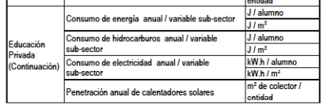
SEGURIDAD | Consumo anual de energía /variable subsector | J/m2
 |  | J/efectivo
 | Consumo anual de hidrocarburos /variable subsector | J/m2
 |  | J/efectivo
 | Consumo anual de electricidad /variable subsector | kWh/m2
 |  | kWh/efectivo
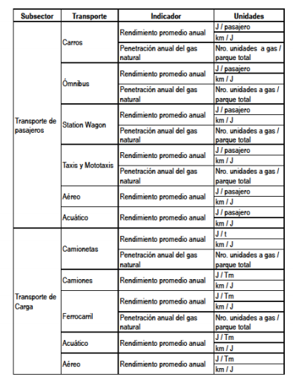
 | Consumo anual de gas /variable subsector | J/m2
 |  | J/efectivo
 | Penetración anual de calentadores solares | m2 de colector/entidad
ADMINISTRATIVO | Consumo anual de energía /variable subsector | J/m2
 |  | J/trabajador
 | Consumo anual de hidrocarburos /variable subsector | J/m2
 |  | J/trabajador
 | Consumo anual de electricidad /variable subsector | kWh/m2
 |  | kWh/trabajador
 | Consumo anual de gas /variable subsector | J/m2
 |  | J/trabajador
 | Penetración anual de calentadores solares | m2 de colector/entidad

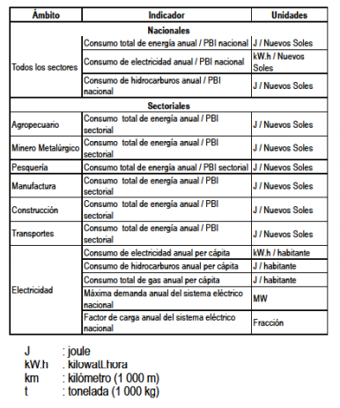

Indicadores
kwh/m2

